199
 |  |  | 区民のくらし関連 199

土地
気象
人口
国勢調査
経済
センサス
工業統計
調査
農 業
行財政
議会
区施設利用状況
区民相談
衛生
環境
土木施設
みどり
区民の
くらし
関連
警察
消防
防災
特別区勢
一覧
練馬区勢
図表

12 |  | 区民のくらし関連（住宅・ライフライン等）

 | 住宅、ライフラインの状況、鉄道の乗降車人員、自転車駐車場など

福祉
社会保障
教育

211
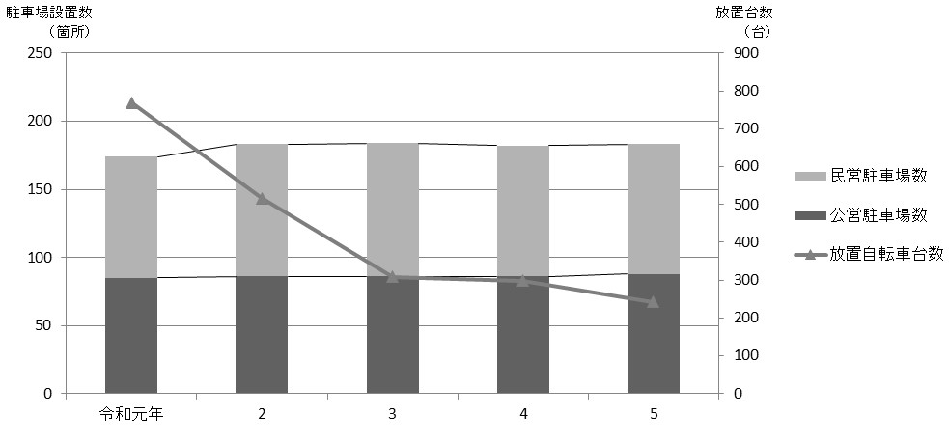
 |  |  |  |  |  |  |  |  |  |  |  | 区民のくらし関連 211

表193 駅周辺等の自転車駐車場設置数、収容台数、利用台数および放置台数
 |  |  |  |  |  |  |  |  |  |  |  |  |  |  | (各年５月)
年および駅名・バス停名 |  |  |  |  |  |  |  | 設置数 |  | 適正 収容 台数 | 利用状況
 |  |  |  |  |  |  |  | 公営 | 民営 |  | 総台数 |  | 利用 台数 | 放置 台数

 |  | 令和 |  |  | 元 |  | 年 | 85 | 89 | 57,406 | 40,388 |  | 39,619 | 769
 |  |  |  |  | 2 |  |  | 86 | 97 | 60,964 | 21,249 |  | 20,733 | 516
 |  |  |  |  | 3 |  |  | 86 | 98 | 60,838 | 30,984 |  | 30,675 | 309
 |  |  |  |  | 4 |  |  | 86 | 96 | 59,309 | 34,373 |  | 34,075 | 298
 |  |  |  |  | 5 |  |  | 88 | 95 | 59,354 | 36,372 |  | 36,130 | 242

 | 江古田 |  |  |  |  |  |  | 4 | 4 | 1,152 | 397 |  | 383 | 14
 | 桜台 |  |  |  |  |  |  | 2 | 4 | 854 | 295 |  | 269 | 26
 | 練馬 |  |  |  |  |  |  | 4 | 5 | 4,537 | 2,813 |  | 2,784 | 29
 | 豊島園 |  |  |  |  |  |  | 3 | 3 | 820 | 525 |  | 519 | 6
 | 中村橋 |  |  |  |  |  |  | 2 | 3 | 2,468 | 1,138 |  | 1,118 | 20

 | 富士見台 |  |  |  |  |  |  | 2 | 4 | 1,301 | 1,163 |  | 1,157 | 6
 | 練馬高野台 |  |  |  |  |  |  | 1 | 5 | 1,878 | 1,236 |  | 1,231 | 5
 | 石神井公園 |  |  |  |  |  |  | 7 | 15 | 8,418 | 6,069 |  | 6,055 | 14
 | 大泉学園 |  |  |  |  |  |  | 15 | 9 | 8,266 | 6,056 |  | 6,045 | 11
 | 大泉バス停 |  |  |  |  |  |  | 5 | － | 1,019 | 339 |  | 339 | －

 | 保谷 |  |  |  |  |  |  | 1 | 8 | 3,419 | 1,956 |  | 1,956 | －
 | 上井草 |  |  |  |  |  |  | － | － | － | － |  | － | －
 | 上石神井 |  |  |  |  |  |  | 8 | 10 | 3,146 | 1,719 |  | 1,708 | 11
 | 武蔵関 |  |  |  |  |  |  | 7 | 5 | 2,512 | 1,157 |  | 1,137 | 20
 | 東武練馬 |  |  |  |  |  |  | 1 | 4 | 394 | 151 |  | 143 | 8

 | 小竹向原 |  |  |  |  |  |  | 1 | 1 | 730 | 577 |  | 571 | 6
 | 氷川台 |  |  |  |  |  |  | 9 | 1 | 3,678 | 1,493 |  | 1,489 | 4
 | 平和台 |  |  |  |  |  |  | 6 | 7 | 5,250 | 2,975 |  | 2,956 | 19
 | 地下鉄赤塚 |  |  |  |  |  |  | 1 | 2 | 1,087 | 705 |  | 686 | 19
 | 新桜台 |  |  |  |  |  |  | 1 | － | 166 | 74 |  | 71 | 3

 | 光が丘 |  |  |  |  |  |  | 6 | 2 | 7,071 | 4,706 |  | 4,696 | 10
 | 練馬春日町 |  |  |  |  |  |  | 1 | 2 | 997 | 690 |  | 680 | 10
 | 新江古田 |  |  |  |  |  |  | 1 | 1 | 191 | 138 |  | 137 | 1

 | 注 |  | ： | (1) |  | 利用台数、放置台数の調査は、各年５月中、晴天の平日のうち任意の一日、概ね午前11時頃に行っている。また、設置数、適正収容
 |  |  |  |  |  | 台数は、各年調査日現在の値である。
 |  |  |  | (2) |  | 各台数には50ccバイクを含む。
 |  |  |  | (3) |  | 大泉バス停は、大泉郵便局、大泉風致地区、都民農園のバス停である。
 |  |  |  | (4) |  | 「公営」とは、区立自転車駐車場、（公財)練馬区環境まちづくり公社および(公財)自転車駐車場整備センターが運営するものを指す。
 |  |  |  | (5) |  | 民営駐車場利用台数は推定である。
 |  |  |  | (6) |  | (公財)練馬区環境まちづくり公社の運営している「ねりまタウンサイクル」はこの表に含まない。
 |  |  |  | (7) |  | 適正収容台数、総台数、駐車場利用台数には民営駐車場利用台数を含む。
資料 |  |  | ： | 土木部交通安全課

図35 駅周辺等の自転車駐車場設置数および放置台数の推移【表193関連】

